Situação Avaliação Formativa e
Avaliação Formativa - Situação Problema/Estudo de Caso/Portifólio e etc
Contextualização 1
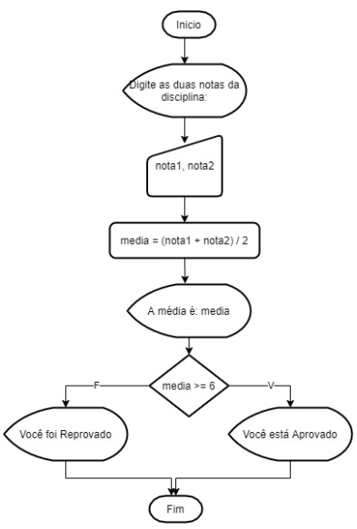 Obs: Esta situação de aprendizagem consiste em quatro situações problema com diferentes níveis de dificuldade. Pode ser resolvida em um arquivo único com uma estrutura de menu, onde o usuário selecione o exercício a ser executado (Utilizando Switch/Case) ou em arquivos separados; Situação 01 - Média aritmética Contextualização: No dia a dia de um programador, cálculos estatísticos são constantes. Desafio: Conforme fluxograma anexo, codifique o programa que calcula a média de duas notas
Desafios:
Conforme fluxograma anexo, codifique o programa que calcula a média de duas notas.
Entregas:
Cole o código fonte no espaço.

Avaliação Formativa - Situação Problema/Estudo de Caso/Portifólio e etc
Contextualização 2
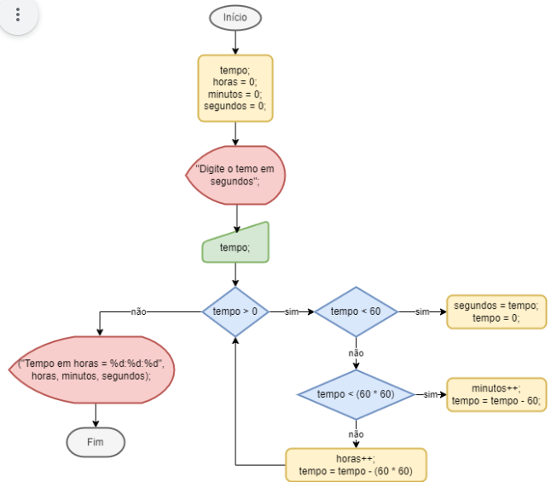 Situação 02: Segundos em Horas Contextualização: Uma pequena fábrica de plástico instalou em suas injetoras um sensor iOT que capta o tempo de utilização e envia a um banco de dados, porém o sensor capta o tempo em segundos inteiros ex: 556 segundos, 15 segundos, 140153 segundos.
Desafios:
Crie um programa que solicite ao usuário como entrada o tempo em segundos, converta para o formato de horas e exiba como saída no formato horas : minutos : segundos, conforme fluxograma anexo.
Entregas:
Cole o código fonte no espaço.

Avaliação Formativa - Situação Problema/Estudo de Caso/Portifólio e etc
Contextualização 3
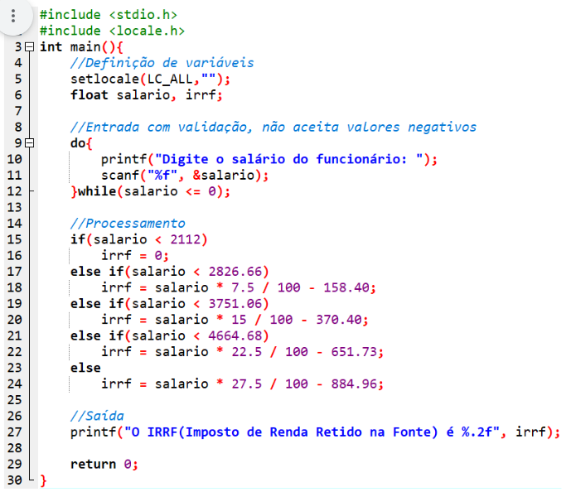 Situação 03 O algoritmo codificado em linguagem C apresentado na imagem, recebe como entrada o salário de um funcionário e calcula o imposto de renda retido na fonte com base na tabela do ano de 2023.
Desafios:
Desenvolva o fluxograma deste programa para auxiliar o Analista de Sistemas a explicar este processo aos clientes do escritório de contabilidades.
Entregas:
Anexe o arquivo do fluxograma.

Avaliação Formativa - Situação Problema/Estudo de Caso/Portifólio e etc
Contextualização 4
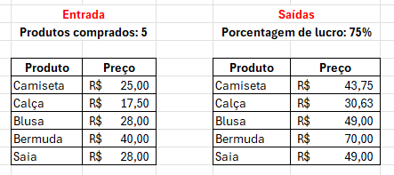 Situação 04 Jorge Garcia, possui uma loja de roupas, costuma ir até a cidade de São Paulo para fazer suas compras e abastecer sua loja. Está precisando de um programa para calcular seus investimentos e ganhos.
Desafios:
Desenvolva um programa que leia quantos itens Jorge comprou e em seguida os nomes dos itens e seus respectivos custos. Solicite a margem % de lucro esperada por Jorge, aplique esta porcentagem aos custos dos produtos. Finalmente mostre a lista de produtos e seus preços de venda. Conforme exemplo na imagem anexa.
Entregas:
Anexe o arquivo do algoritmo.

Fundamentos e capacidades |  | Critérios |  |  |  | Aluno
 |  |  |  |  |  | Nome:
Técnicos | 1. Identificar a sequência lógica de passos em um algoritmo | Escreveu o código ao menos uma das situações problemas |  |  | S

 | 2. Utilizar tomada de decisão para elaboração do algoritmo | Entendeu ao menos uma das situações problema e criou um algoritmo para solucioná-la |  |  | S

 | 3. Criar estruturas de repetição para executar um conjunto de instruções várias vezes | Utilizou laços for, while ou do-while |  |  | S
 | 4. Representar algoritmos por meio de fluxogramas, seguindo as convenções de símbolos e conexões | Representou uma das situações propostas através de fluxogramas |  |  | S

 | 5. Utilizar variáveis para armazenar valores durante a execução de um programa | Definiu as variáveis de acordo com os tipos e sintaxe da linguagem estudada |  |  | S
 | 6. Utilizar operadores aritméticos para realizar cálculos em expressões numéricas | Realizou os cálculos dentro do algoritmo resolvendo ao menos um dos problemas propostos |  |  | S

 | 7. Aplicar operadores lógicos para avaliar e combinar condições booleanas | Utilizou &&. || caso necessário para solucioar os desafios? |  |  | S
 | 8. Utilizar estruturas condicionais para executar instruções com base em uma condição | Utilizou if ou switch de maneira a solucionar ao menos um dos desafios |  |  | S
 | 9. Utilizar lógica de programação para a resolução de problemas | Resolveu todos os desafios propostos, através de algoritmos com sucesso |  |  | S
Socio Emocionais | 1. Demonstrar autogestão | Pesquisou somente em suas anotações seguindo as instruções e métodos de trabalho |  |  | S
 | 2. Demonstrar pensamento analítico | Criou um sistema único com menus para a resolução de cada problema, conforme solicitado |  |  | S
 | 3. Demonstrar inteligência emocional | Manteve a postura profissional, com calma |  |  | S
 | 4. Demonstrar autonomia | Leu e entendeu os desafios apresentando soluções eficazes, sem necessitar de excessivas explicações |  |  | S

TABELA DE NÍVEIS DE DESEMPENHO |  |  |  | EQUIVALÊNCIA DE NOTAS
5 | Acertou todos os critérios críticos e desejáveis. |  |  | 100
4 | Acertou todos os critérios críticos e pelo menos 3 dos 5 desejáveis |  |  | 80
3 | Acertou todos os critérios críticos e pelo menos 1 dos 5 desejáveis |  |  | 65
2 | Acertou todos os critérios críticos |  |  | 50
1 | Não acertou todos os critérios críticos |  |  | 30

 |  | Legenda: | Atingiu | Não Atingiu
 |  | Críticos | 1 | 0 | F | Formativa
 |  | Desejáveis

